概要５ 自然動態（月別出生・死亡数、市町別自然動態）
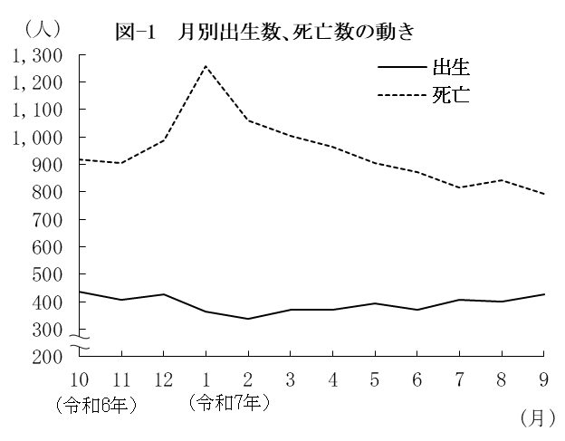
（２） |  | 月別出生数・死亡数の動き

 | 出生数・死亡数を月別にみる
 | と、最も多い月は、出生数では
 | 10月の435人、死亡数は１月の
 | 1,257人となっている。
 | また、最も少ない月は、出生
 | 数では２月の338人、死亡数は
 | ９月の793人となっている。

 |  | 表－９ 月別出生・死亡数 （⇒統計表第４表） |  |  |  |  |  |  |  |  |  |  |  |  |  | (単位：人）
 |  |  |  | 合 計 | 令和6年 |  |  | 令和7年
 |  |  |  |  | 10月 | 11月 | 12月 | 1月 | 2月 | 3月 | 4月 | 5月 | 6月 | 7月 | 8月 | 9月
 |  | 出生者数 |  | 4,715 | 435 | 407 | 427 | 365 | 338 | 372 | 371 | 395 | 371 | 408 | 401 | 425
 |  | 死亡者数 |  | 11,327 | 917 | 906 | 988 | 1,257 | 1,061 | 1,005 | 965 | 905 | 871 | 816 | 843 | 793

（３） |  | 市町別自然動態
 | 出生率、死亡率、自然増減率の上位及び下位をそれぞれ５位までみると、表－10の
 | とおりである。
 | なお、20市町(10市10町）で出生率が死亡率を下回った。

 |  | 表－10 市町別自然動態 （⇒統計表第５表） |  |  |  |  |  |  |  |  |  |  |  |  |  |  | (単位：‰）
 |  | 順 位 |  | 出 生 率 |  |  |  | 死 亡 率 |  |  |  |  | 自 然 増 減 率

 |  | 上 位 | 1 | 小城市 |  |  | 8.8 | 太良町 |  |  |  | 23.1 | 上峰町 |  |  |  | △ 2.9
 |  |  | 2 | 上峰町 |  |  | 8.6 | 玄海町 |  |  |  | 19.5 | 鳥栖市 |  |  |  | △ 3.2
 |  |  | 3 | 江北町 |  |  | 7.3 | 白石町 |  |  |  | 18.0 | 吉野ヶ里町 |  |  |  | △ 4.2
 |  |  | 4 | 鳥栖市 |  |  | 7.1 | 多久市 |  |  |  | 18.0 | 小城市 |  |  |  | △ 4.4
 |  |  | 5 | 武雄市 |  |  | 6.9 | 大町町 |  |  |  | 17.9 | 基山町 |  |  |  | △ 5.4

 |  | 下 位 | 1 | 太良町 |  |  | 3.1 | 吉野ヶ里町 |  |  |  | 10.3 | 太良町 |  |  |  | △ 20.1
 |  |  | 2 | 玄海町 |  |  | 3.4 | 鳥栖市 |  |  |  | 10.4 | 玄海町 |  |  |  | △ 16.1
 |  |  | 3 | 白石町 |  |  | 4.1 | 上峰町 |  |  |  | 11.5 | 白石町 |  |  |  | △ 14.0
 |  |  | 4 | 多久市 |  |  | 4.1 | 基山町 |  |  |  | 12.1 | 多久市 |  |  |  | △ 13.9
 |  |  | 5 | 大町町 |  |  | 4.7 | 佐賀市 |  |  |  | 13.2 | 大町町 |  |  |  | △ 13.2

